Suite de pruebas
SUITE DE PRUEBAS - WEB BUGGY CARS |  |  |  |  |  |  |  |  | OK
No | Caso de prueba | Prioridad | Precondiciones | Datos de entrada | Pasos | Resultados Esperado | Resultado Obtenido | Estado prueba | FALLO
AREA FUNCIONAL:REGISTRO DE USUARIO
1 | Registrar un nuevo usuario rellenando todos los campos exitosamente(Happy path) | Alta | *Tener instalado un navegador *Tener conexión | Login Nombre Usuario Apellido Password | 1. Abrir la pagina https://buggy.justtestit.org/ 2. Clic en la opción "registrar" en el botón superior izquierdo 3.Ingresas los datos de entrada 4. clic en el botón registrar | El usuario es registrado exitosamente | 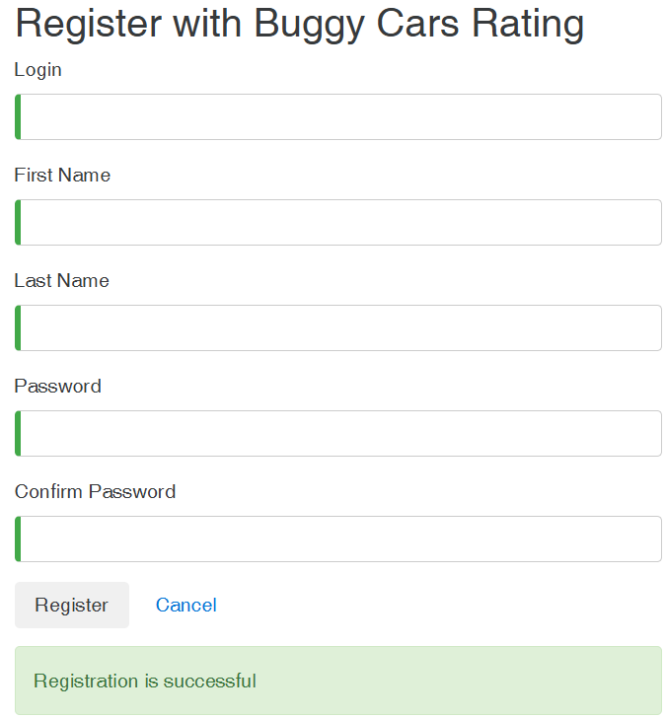 | ok
2 | Registrar un nuevo usuario con los datos requeridos en blanco. | Alta | *Tener instalado un navegador *Tener conexión | Ninguno | 1. Abrir la pagina. 2. Clic en la opción "registrar" en el botón superior izquierdo 3.No Ingresar los datos de entrada 4. clic en el botón registrar | La pantalla debe mostrar una validación de los campos requeridos e indicarlo al usuario un mensaje |  | ok
3 | Registrar un nuevo usuario con un password de 4 caracteres | Alta | *Tener instalado un navegador *Tener conexión | Login Nombre Usuario Apellido Password | 1. Abrir la pagina. 2. Clic en la opción "registrar" en el botón superior izquierdo 3.No Ingresar los datos de entrada 4. clic en el botón registrar | 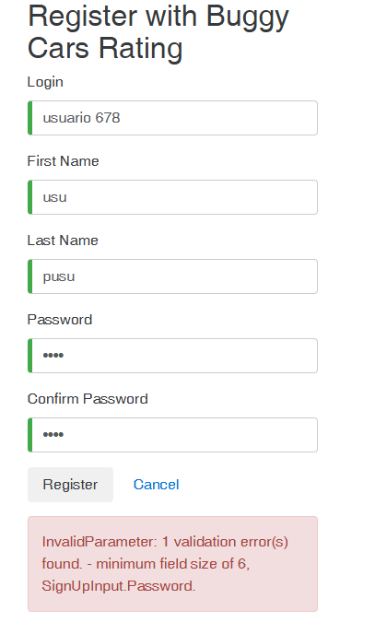 La pantalla muestra un error de contraseña incorrecta e indica las condiciones mínimas que debe cumplir la contraseña |  | OK
4 | Registrar un nuevo usuario con un password de 6 caracteres y una carácter especial todo en minúsculas | Alta | *Tener instalado un navegador *Tener conexión | Login Nombre Usuario Apellido Password | 1. Abrir la pagina. 2. Clic en la opción "registrar" en el botón superior izquierdo 3.No Ingresar los datos de entrada 4. clic en el botón registrar | La pantalla muestra un error de contraseña incorrecta e indica las condiciones mínimas que debe cumplir la contraseña |  | OK
5 | Registrar un nuevo usuario con un password de 6 caracteres y una carácter especial todo en minúsculas | Alta | *Tener instalado un navegador *Tener conexión | Login Nombre Usuario Apellido Password | 1. Abrir la pagina. 2. Clic en la opción "registrar" en el botón superior izquierdo 3.No Ingresar los datos de entrada 4. clic en el botón registrar | La pantalla muestra un error de contraseña incorrecta e indica las condiciones mínimas que debe cumplir la contraseña | 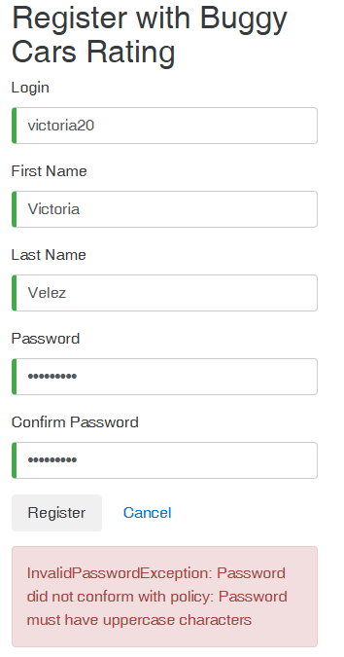 | OK
6 | Registrar un usuario ya existente | Alta | *Tener instalado un navegador *Tener conexión | Login Nombre Usuario Apellido Password | 1. Abrir la pagina. 2. Clic en la opción "registrar" en el botón superior izquierdo 3.No Ingresar los datos de entrada 4. clic en el botón registrar | La pantalla muestra un error e indica que el usuario ya existe |  | OK

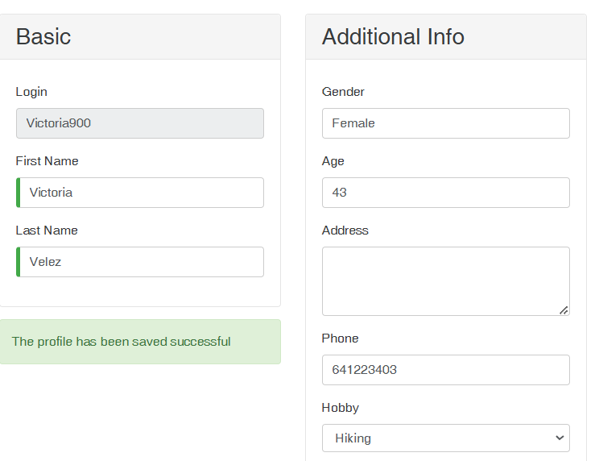
AREA FUNCIONAL :ACTUALIZAR PERFIL
1 | La pagina debe permitir actualizar el nombre, apellido, dirección, teléfono y hobby | Alta | *Tener instalado un navegador *Tener conexión *Haberse registrado previamente | Login Profile Añadir datos | 1. Abrir la pagina. 2. poner usuario , clave y clic en login 3.clic profile y actualiza datos. 4. clic en save. | La pagina debe permitir actualizar el nombre, apellido, dirección, teléfono y hobby |  | OK
2 | Registrar una nueva contraseña que no cumpla con : mínimo de 8 caracteres (1 letra mayúscula + un carácter especial + 1 número) | Alta | *Tener instalado un navegador *Tener conexión *Haberse registrado previamente | Login Poner una contraseña nueva | 1. Abrir la pagina. 2. poner usuario , clave y clic en login 3.clic profile cambia contraseña. 4. clic en save. | La pantalla muestra un error e indica que la contraseña no cumple con los requisitos | 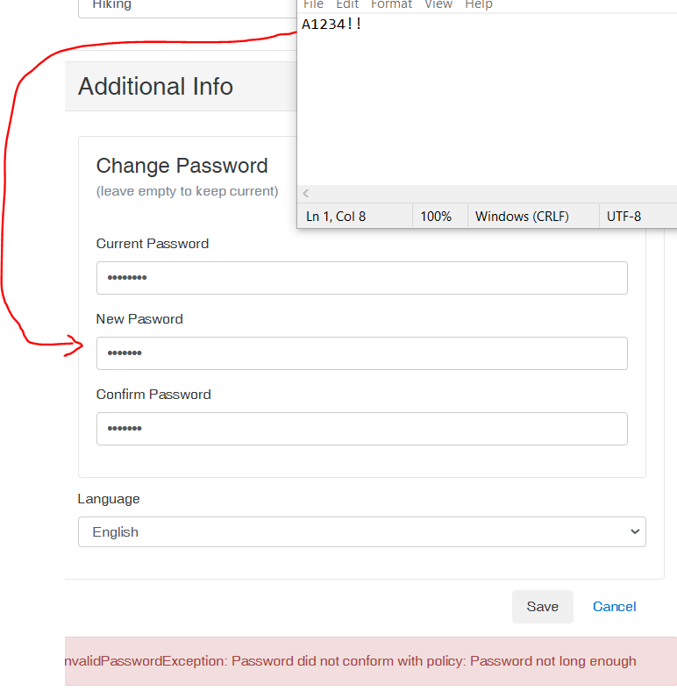 | OK
3 | Actualizar perfil con campos obligatorios en blanco | Alta | *Tener instalado un navegador *Tener conexión *Haberse registrado previamente | Login Poner una contraseña nueva | 1. Abrir la pagina. 2. poner usuario , clave y clic en login 3.clic profile cambia contraseña. 4. Dejar campo nombre y apellido vacio 5.Click en guardar | el sitio debe validar campos requeridos vacios y mostrar un mensaje de error al usuario | 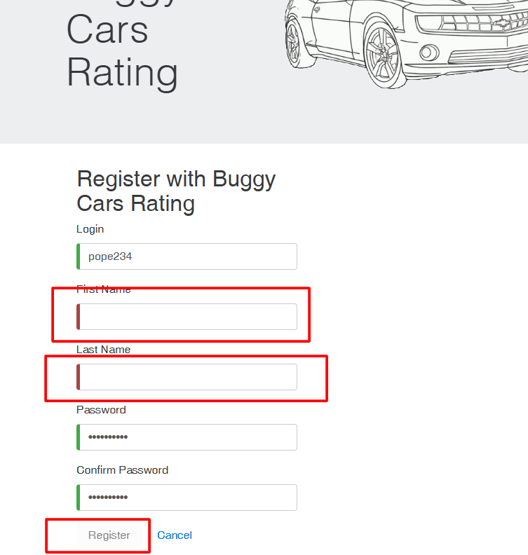 | OK

AREA FUNCIONAL :VOTAR POR AUTOS
1 | votar por coche de las lista exitosamente | Alta | *Tener instalado un navegador *Tener conexión *Haberse registrado previamente | Login Password Comentario | 1. Abrir la pagina. 2. poner usuario , clave y clic en login 3.click in overall Rating para votar 4. clic en en el coche de preferencia. 5.Deja un comentario y clic en el botón votar | La pagina registra el voto y aumenta el contador, | 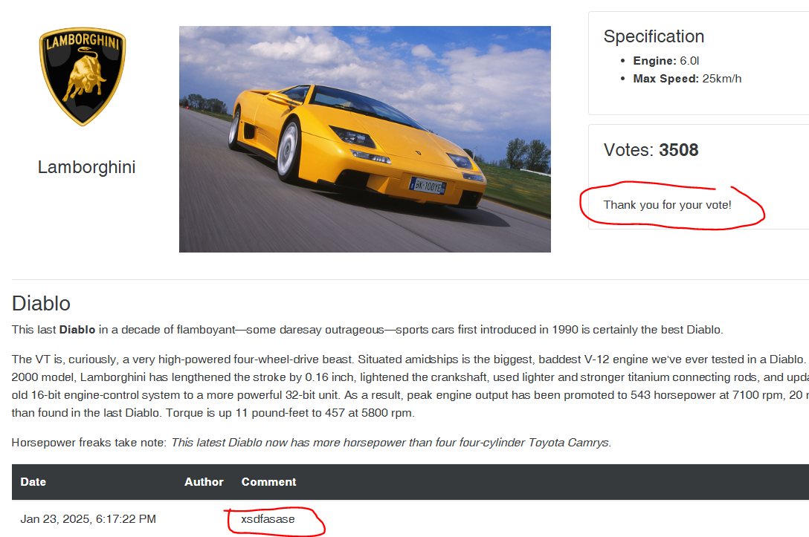 | OK
2 | votar por un coche que el usuario ya voto. | Alta | *Tener instalado un navegador *Tener conexión *Haberse registrado previamente | Login Password | 1. Abrir la pagina. 2. poner usuario , clave y clic en login 3.click in overall Rating para votar 4. clic en en el coche que ya se voto anteriormente. | El Usuario solo puede votar por un auto 1 sola vez, no hay opción para volver a votar. |  | OK
3 | Dejar un comentario cuando este votando | Alta | *Tener instalado un navegador *Tener conexión *Haberse registrado previamente | Login Password | 1. Abrir la pagina. 2. poner usuario , clave y clic en login 3.click in overall Rating para votar 4. Dejar un comentario | El usuario puede dejar un comentario al momento de votar. | 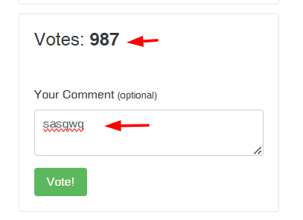 | OK
4 | verificar que el contador se ha incrmentado | Alta | *Tener instalado un navegador *Tener conexión *Haberse registrado previamente | Login Password | 1. Abrir la pagina. 2. poner usuario , clave y clic en login 3.click in overall Rating para votar 4. observar que el contador cambia al votar | El contador de votos se incrementa cada vez que se vota por un auto. |  | OK

AREA FUNCIONAL :
1

